大劇場
 |  | 国立劇場おきなわ〈大劇場〉楽屋割表

 | 頭取 | 衣裳床山 | 楽屋1 | 楽屋2 | 楽屋3 | 楽屋5 | 楽屋6 | 楽屋7 | 楽屋8 | 楽屋10

 |  |  |  |  |  |  | ※楽屋６，７，８はふすまを開けて一体として利用することも可能です。
部屋の名称 | 頭取 | 衣裳床山 | 楽屋1 | 楽屋2 | 楽屋3 | 楽屋5 | 楽屋6 | 楽屋7 | 楽屋8 |  | 楽屋10
部屋の状態 | 床間 | 床間／畳間 | 畳間 | 畳間 | 畳間 | 畳間 | 畳間 | 畳間 | 畳間 |  | 床間
化粧台（鏡）の個数 | 0 | 6 | 7 | 2 | 2 | 2 | 10 | 6 | 10 |  | 15 | 60

【記入方法】
各部屋を利用される方の氏名を記入して下さい。 例） 国立 太郎
または
各部屋を利用される団体名（グループ）を記入して下さい。 例） 国立流保存会 、 事務局

小劇場
国立劇場おきなわ〈小劇場〉楽屋割表

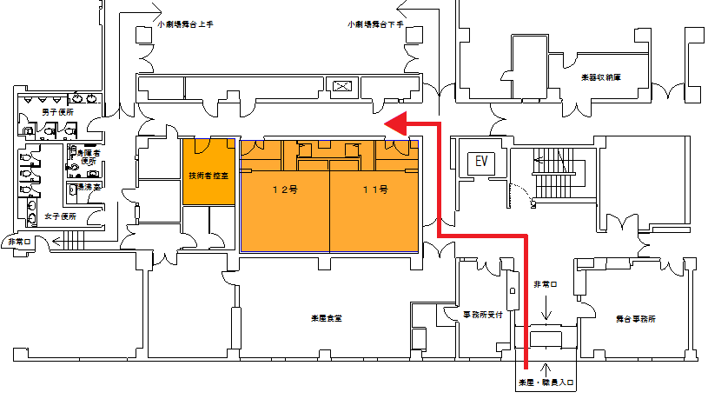

技術者控室 |  | 楽屋１２号 | 楽屋１１号

技術者控室 | 技術者控室 | 楽屋１２号 | 楽屋１１号
床間(タイル) | 床間(タイル) | 畳間 | 畳間

【記入方法】
各部屋を利用される方の氏名を記入して下さい。 例） 国立 太郎
または
各部屋を利用される団体名（グループ）を記入して下さい。 例） 国立流保存会 、 事務局

